титул
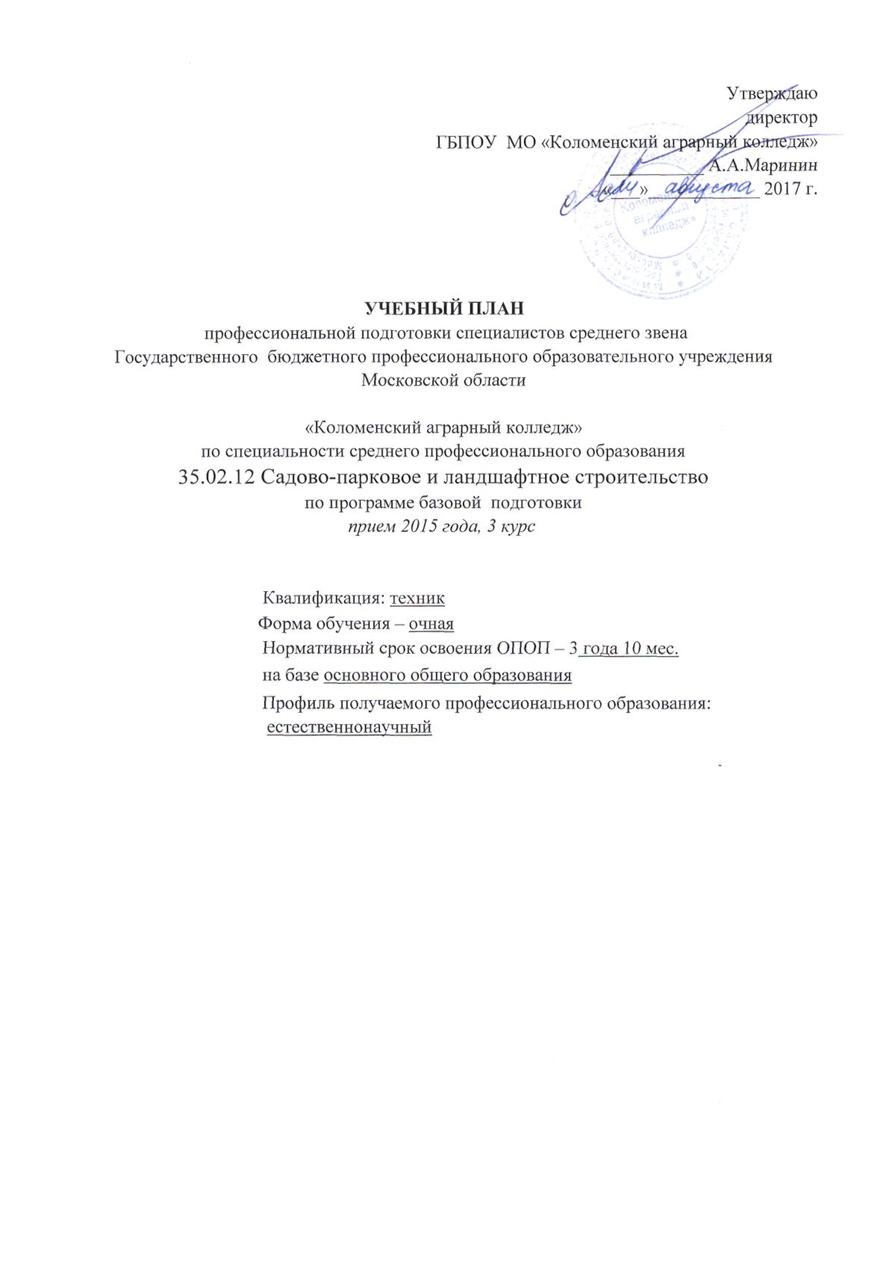
Утверждаю
директор
ГБПОУ МО «Коломенский аграрный колледж»
__________ А.А.Маринин
«___»____________ 2017 г.

УЧЕБНЫЙ ПЛАН
профессиональной подготовки специалистов среднего звена
Государственного бюджетного профессионального образовательного учреждения
Московской области

«Коломенский аграрный колледж»
по специальности среднего профессионального образования
35.02.12 Садово-парковое и ландшафтное строительство
по программе базовой подготовки
прием 2015 года, 3 курс

Квалификация: техник
Форма обучения – очная
Нормативный срок освоения ОПОП – 3 года 10 мес.
на базе основного общего образования
Профиль получаемого профессионального образования:
естественнонаучный

